NYC
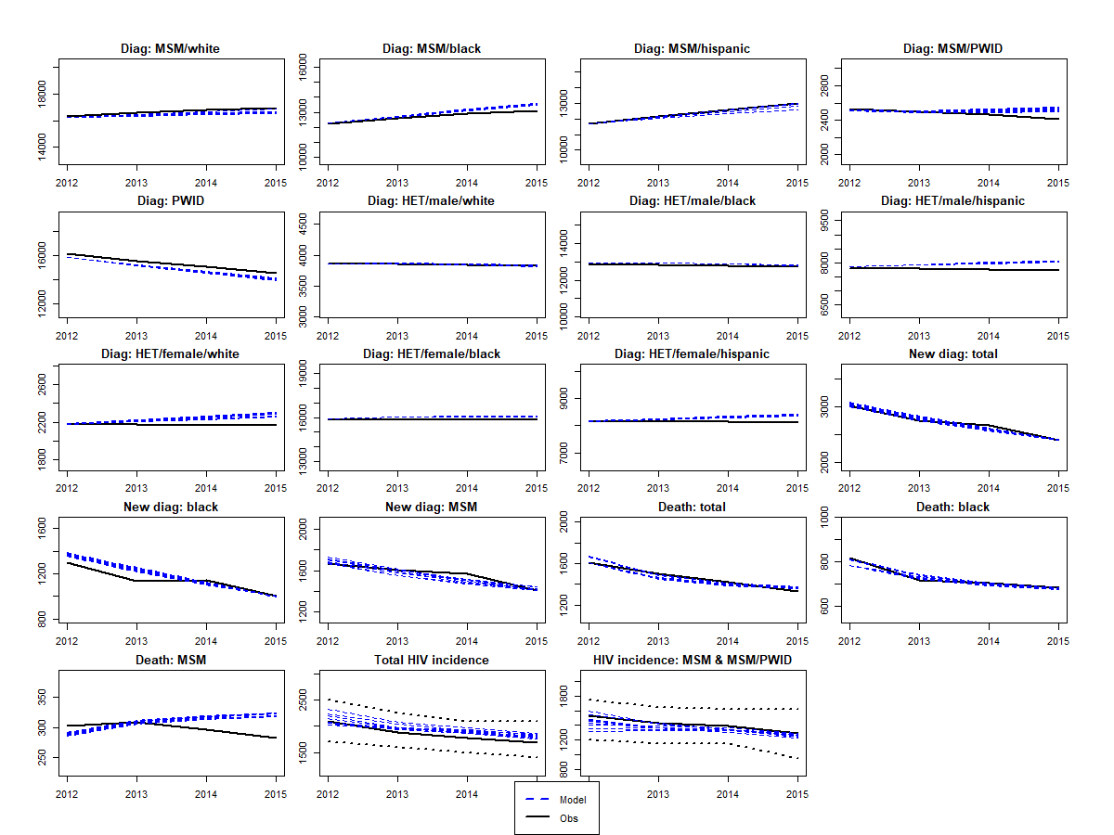
par | gender | ethnicity | risk | sexual.intensity | cd4 | Calib1 | Calib2 | Calib3 | Calib4 | Calib5 | Calib6 | Calib7 | Calib8 | Calib9 | Calib10 | pe | lower | upper
d | na | na | na | na | na | 35.519 | 15.066 | 19.795 | 15.164 | 15.00025014 | 15.081698253 | 15.122410034 | 15.024070943 | 15.000022377 | 15.008 | 30 | 15 | 60
delta_sex | na | na | na | na | na | 0.920 | 0.877 | 0.958 | 0.898 | 0.92691444498 | 0.94900006589 | 0.88907896429 | 0.95872804815 | 0.95324264566 | 0.94222228003 | 0.91 | 0.79 | 0.96
epsilonS | na | na | na | na | na | 0.736 | 0.760 | 0.758 | 0.756 | 0.73870172308 | 0.8 | 0.8 | 0.8 | 0.8 | 0.74729065384 | 0.68 | 0.59 | 0.76
kappa_M | na | na | na | na | na | 0.70991 | 0.79191 | 0.78695 | 0.76485 | 0.58232162534 | 0.8 | 0.8 | 0.8 | 0.6 | 0.8 | 0.705 | 0.582 | 0.792
mor_I2 | na | na | na | na | na | 0.0003 | 0.0003 | 0.0003 | 0.0004 | 0.00032797879184 | 0.00043553437738 | 0.00031299614131 | 0.00032789441709 | 0.00030836183975 | 0.0 | 0.0006 | 0.0003 | 0.0047
mor_I3 | na | na | na | na | na | 0.00 | 0.00 | 0.00 | 0.00 | 0.0038098291748 | 0.0038050148305 | 0.0039080972903 | 0.0039959759503 | 0.0038000883272 | 0.0038034341537 | 0.0072 | 0.0038 | 0.0128
pwid_mor2 | na | na | na | na | na | 1.19 | 6.05 | 6.10 | 5.88 | 6.0970652554 | 5.846 | 4.631 | 5.925 | 6.100 | 6.0703734658 | 1.59 | 1.18 | 6.1
pwid_mor3 | na | na | na | na | na | 5.307 | 6.068 | 5.459 | 6.094 | 6.0998882689 | 5.163 | 6.097 | 5.138 | 5.477 | 5.480 | 1.59 | 1.18 | 6.1
noG | f | w | het | high | na | 0.443 | 0.760 | 0.742 | 0.756 | 0.42269687037 | 0.402 | 0.441 | 0.708 | 0.760 | 0.407 | 0.581 | 0.402 | 0.760
nsG | m | w | msm | high | na | 0.226 | 0.265 | 0.311 | 0.226 | 0.20899638985 | 0.209 | 0.276 | 0.239 | 0.220 | 0.305 | 0.907 | 0.20333333333 | 2.083
nsG | m | b | msm | high | na | 1.464 | 1.454 | 1.414 | 1.075 | 0.92257812363 | 1.493 | 1.494 | 1.491 | 1.494 | 1.473 | 0.603 | 0.29416666667 | 1.495
nsG | m | h | msm | high | na | 1.123 | 1.248 | 0.615 | 0.383 | 0.74863649813 | 0.737 | 1.192 | 1.030 | 1.081 | 0.992 | 0.817 | 0.2075 | 1.667
nsG | m | b | msm | low | na | 0.288 | 0.262 | 0.294 | 0.257 | 0.28024101491 | 0.29415395549 | 0.28618333776 | 0.14751358301 | 0.28388783254 | 0.294 | 0.213 | 0.13166666667 | 0.294
s.multi | na | na | na | na | na | 0.891 | 0.807 | 0.899 | 0.900 | 0.84013344925 | 0.900 | 0.862 | 0.574 | 0.865 | 0.89969704833 | 0.5 | 0.1 | 0.9
psi.slope | na | na | na | na | na | 0.099 | 0.100 | 0.100 | 0.100 | 0.098616766891 | 0.078 | 0.100 | 0.099 | 0.100 | 0.100 | 0.05 | 0.000 | 0.100
sigmaO.FM | na | na | na | na | 1 | 0.006 | 0.013 | 0.006 | 0.006 | 0.0089966372794 | 0.052 | 0.006 | 0.012 | 0.031 | 0.005 | 0.015 | 0.005 | 0.07
sigmaO.MF | na | na | na | na | 1 | 0.02 | 0.02 | 0.02 | 0.02 | 0.020308590244 | 0.02 | 0.02 | 0.02 | 0.02 | 0.053 | 0.03 | 0.02 | 0.07
sigmaS | na | na | na | na | 1 | 0.028 | 0.042 | 0.042 | 0.050 | 0.052774095609 | 0.078 | 0.036 | 0.045 | 0.025 | 0.03 | 0.045 | 0.025 | 0.1
sigmaS | na | na | na | na | 2 | 0.097 | 0.083 | 0.100 | 0.100 | 0.092473976146 | 0.098 | 0.099 | 0.078 | 0.100 | 0.100 | 0.065 | 0.025 | 0.1
sigmaS | na | na | na | na | 3 | 0.05 | 0.10 | 0.10 | 0.20 | 0.053971110919 | 0.20 | 0.06 | 0.07 | 0.12 | 0.102 | 0.125 | 0.05 | 0.2
theta.ai | na | na | na | na | na | 0.31 | 0.98 | 0.36 | 0.47 | 0.18681056438 | 0.22 | 0.23 | 0.97 | 0.87 | 0.78 | 0.588235294 | 0.14705882353 | 1
trans.acute | na | na | na | na | na | 3.85 | 0.80 | 6.06 | 9.70 | 3.5275938698 | 0.90 | 1.23 | 9.92 | 1.45 | 4.06 | 5.3 | 0.79 | 10
uis | m | b | msm | high | na | 0.352 | 0.375 | 0.473 | 0.567 | 0.37965091259 | 0.580 | 0.372 | 0.410 | 0.351 | 0.41 | 0.466 | 0.351 | 0.580
uis | m | b | msm | low | na | 0.621 | 0.234 | 0.916 | 0.839 | 0.2339106375 | 0.860 | 0.271 | 0.328 | 0.918 | 0.291 | 0.574 | 0.230 | 0.919
uis | m | h | msm | high | na | 0.331 | 0.354 | 0.213 | 0.265 | 0.36739234572 | 0.367 | 0.367 | 0.367 | 0.368 | 0.261 | 0.289 | 0.211 | 0.368
uis | m | h | msm | low | na | 0.832 | 0.869 | 0.399 | 0.871 | 0.844 | 0.888 | 0.425 | 0.591 | 0.877 | 0.396 | 0.642 | 0.396 | 0.888
uis | m | w | msm | high | na | 0.43358159599 | 0.5056596637 | 0.51213014441 | 0.51285435138 | 0.48753560745 | 0.50588305967 | 0.43505821612 | 0.50028717478 | 0.41845617361 | 0.499 | 0.466 | 0.418 | 0.513
p1 | m | b | pwid | na | na | 0.25016126807 | 0.28401472217 | 0.22558224896 | 0.31434047304 | 0.30142664903 | 0.2709781573 | 0.28299111733 | 0.31894739575 | 0.23669376664 | 0.22773411102 | 0.56 | 0.226 | 0.848

 |  |  |  | GoF | af_calib | 0.020106673502 | 0.020675694335 | 0.019885850083 | 0.021075358165 | 0.020009121965 | 0.0215124387 | 0.020137037063 | 0.020036718031 | 0.0207163765 | 0.020781907086

LA
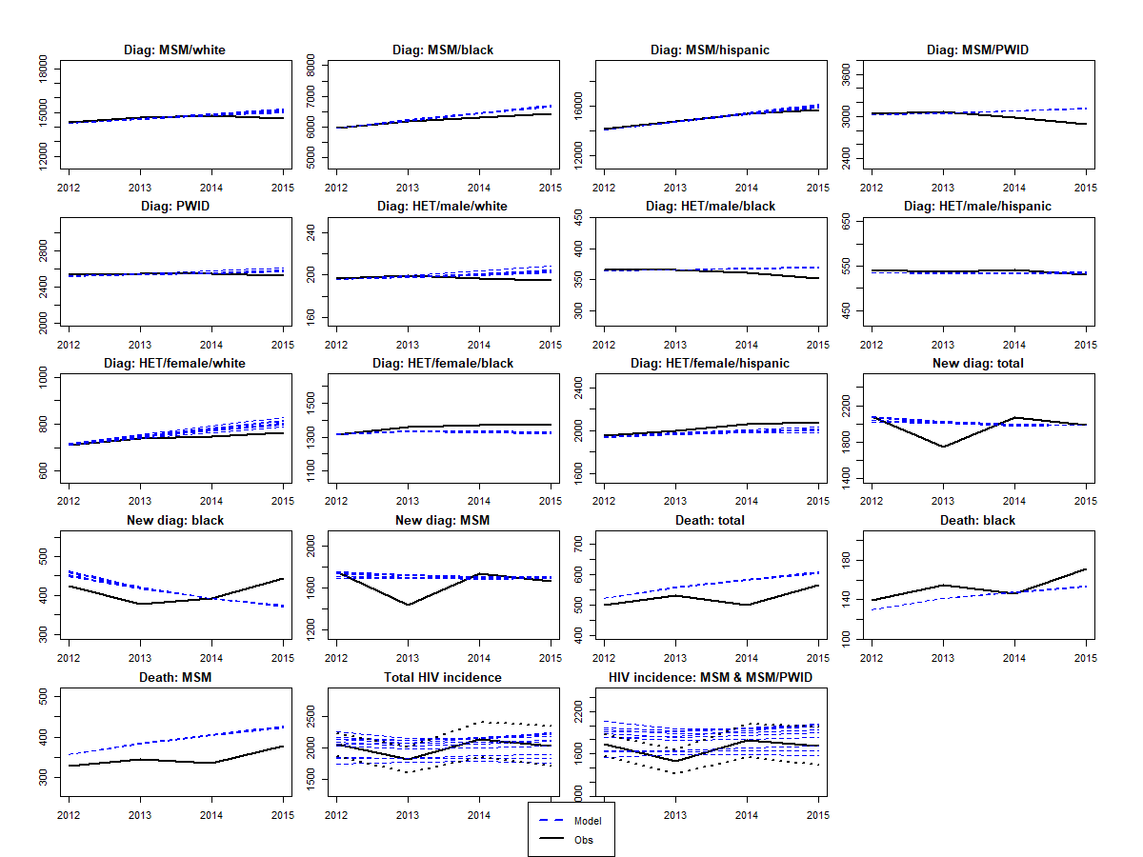
par | gender | ethnicity | risk | sexual.intensity | cd4 | Calib1 | Calib2 | Calib3 | Calib4 | Calib5 | Calib6 | Calib7 | Calib8 | Calib9 | Calib10 | pe | lower | upper
d | na | na | na | na | na | 33.911861625 | 55.021623759 | 21.245881289 | 21.723175103 | 59.999999912 | 59.932 | 59.998 | 29.573 | 44.287 | 47.853 | 30 | 15 | 60
delta_sex | na | na | na | na | na | 0.80257942196 | 0.79016097047 | 0.85356607204 | 0.81989770365 | 0.95996897007 | 0.94296819503 | 0.95993944521 | 0.94862809611 | 0.7902351637 | 0.79777777537 | 0.91 | 0.79 | 0.96
epsilonS | na | na | na | na | na | 0.75233 | 0.76000 | 0.75428 | 0.75981 | 0.59089454935 | 0.75140406965 | 0.75964027448 | 0.69327856807 | 0.71003728092 | 0.75215635245 | 0.68 | 0.59 | 0.76
kappa_H | na | na | na | na | na | 0.91000 | 0.91000 | 0.83278 | 0.90814 | 0.57010813775 | 0.9 | 0.8 | 0.9 | 0.9 | 0.9 | 0.80 | 0.57 | 0.91
kappa_M | na | na | na | na | na | 0.64245575582 | 0.75588454527 | 0.75778078509 | 0.79199971052 | 0.68865497778 | 0.6 | 0.8 | 0.6 | 0.6 | 0.6 | 0.71 | 0.582 | 0.792
mor_I2 | na | na | na | na | na | 0.00030554521821 | 0.00030550887834 | 0.0003055093321 | 0.00030550887822 | 0.00030551645577 | 0.00030551083031 | 0.00030573514272 | 0.00030550955968 | 0.00030589171056 | 0.00030610828966 | 0.0006 | 0.0003 | 0.0047
mor_I3 | na | na | na | na | na | 0.004 | 0.004 | 0.004 | 0.004 | 0.0037996631672 | 0.0037997076483 | 0.0038059932841 | 0.0037998109248 | 0.0037999454841 | 0.0037996536642 | 0.0072 | 0.0038 | 0.0128
pwid_mor2 | na | na | na | na | na | 1.189 | 1.181 | 1.197 | 1.264 | 1.186807696 | 1.182 | 1.197 | 1.343 | 1.210 | 1.265 | 1.59 | 1.18 | 6.1
pwid_mor3 | na | na | na | na | na | 1.189 | 1.180 | 1.180 | 1.180 | 1.180812948 | 1.181 | 1.194 | 1.180 | 1.180 | 1.181 | 1.59 | 1.18 | 6.1
noG | f | h | het | high | na | 0.767 | 0.766 | 0.485 | 0.767 | 0.76653373951 | 0.767 | 0.738 | 0.766 | 0.766 | 0.764 | 0.626 | 0.485 | 0.767
noG | m | b | het | high | na | 0.487 | 0.486 | 0.489 | 0.500 | 0.49663283601 | 0.555 | 0.602 | 0.486 | 1.141 | 0.516 | 0.814 | 0.486 | 1.143
noG.pwid | na | na | na | na | na | 0.100 | 0.117 | 0.102 | 0.103 | 0.10112528053 | 0.118 | 0.102 | 0.104 | 0.187 | 2.000 | 0.4 | 0.1 | 2
nsG | m | b | msm | high | na | 1.0836525481 | 1.5161617884 | 1.4027387336 | 1.4448283653 | 1.5237574961 | 1.522 | 1.465 | 1.524 | 1.376 | 1.357 | 0.633 | 0.294 | 1.524
nsG | m | h | msm | high | na | 0.338 | 0.456 | 0.500 | 0.456 | 0.59445517851 | 0.59616407135 | 0.51286505067 | 0.37063009718 | 0.41900790539 | 0.5000295993 | 0.725 | 0.208 | 1.449
nsG | m | w | msm | high | na | 0.293 | 0.306 | 0.379 | 0.244 | 0.3232000704 | 0.274 | 0.239 | 0.249 | 0.281 | 0.308 | 0.857 | 0.203 | 1.868
nsG | m | b | msm | low | na | 0.294 | 0.180 | 0.294 | 0.254 | 0.2842506181 | 0.292 | 0.282 | 0.133 | 0.212 | 0.293 | 0.213 | 0.132 | 0.294
s.multi | na | na | na | na | na | 0.49 | 0.73 | 0.10 | 0.15 | 0.7596775088 | 0.716 | 0.781 | 0.386 | 0.671 | 0.746 | 0.500 | 0.100 | 0.900
sigmaO.FM | na | na | na | na | 1 | 0.005 | 0.005 | 0.005 | 0.005 | 0.0050056941576 | 0.01 | 0.01 | 0.01 | 0.01 | 0.01 | 0.015 | 0.005 | 0.07
sigmaO.MF | na | na | na | na | 1 | 0.020 | 0.020 | 0.021 | 0.020 | 0.020000565827 | 0.021 | 0.022 | 0.020 | 0.020 | 0.021 | 0.03 | 0.02 | 0.07
sigmaS | na | na | na | na | 1 | 0.03 | 0.03 | 0.04 | 0.03 | 0.066186295718 | 0.093 | 0.053 | 0.025 | 0.025 | 0.036 | 0.045 | 0.025 | 0.1
sigmaS | na | na | na | na | 2 | 0.10 | 0.10 | 0.10 | 0.10 | 0.096026451655 | 0.08 | 0.10 | 0.10 | 0.10 | 0.10 | 0.0650 | 0.025 | 0.1
sigmaS | na | na | na | na | 3 | 0.20 | 0.20 | 0.16 | 0.16 | 0.053587943314 | 0.05 | 0.10 | 0.16 | 0.11 | 0.12 | 0.1250 | 0.05 | 0.2
theta.ai | na | na | na | na | na | 0.168 | 0.978 | 0.172 | 0.940 | 0.98380985548 | 0.17 | 0.15 | 0.99 | 0.45 | 0.15 | 0.6 | 0.147 | 1
trans.acute | na | na | na | na | na | 1.940 | 0.790 | 1.754 | 9.348 | 0.79037506045 | 1.144 | 2.835 | 2.545 | 0.803 | 1.935 | 5.30 | 0.79 | 10
uis | m | h | msm | low | na | 0.68413297283 | 0.888 | 0.84224590127 | 0.70925442879 | 0.88794197035 | 0.87316108091 | 0.77236816425 | 0.60786840819 | 0.7996816264 | 0.88778930916 | 0.6421 | 0.396 | 0.888
uis | m | b | msm | low | na | 0.23030021349 | 0.23115759209 | 0.3342575706 | 0.43722134747 | 0.23030449169 | 0.37186975934 | 0.51865415655 | 0.23046268345 | 0.23331239669 | 0.30922624203 | 0.5744 | 0.230 | 0.919
uis | m | w | msm | high | na | 0.36277626775 | 0.3209008599 | 0.41064476559 | 0.32132297584 | 0.4109019882 | 0.38413134753 | 3.32E-01 | 0.41091643432 | 0.40710666541 | 0.33134784505 | 0.36590909091 | 0.321 | 0.411
psi.slope | na | na | na | na | na | 9.91E-05 | 5.28E-05 | 0.016163066216 | 0.030666143662 | 5.66E-05 | 0.064006450306 | 0.099999989408 | 0.01570362797 | 0.085296741393 | 0.0016522803775 | 0.05 | 0 | 0.1

 |  |  |  | GoF | af_calib | 0.043112857017 | 0.043928172047 | 0.043496830628 | 0.04381071006 | 0.043203397899 | 0.042609477077 | 0.042886174757 | 0.044164481121 | 0.043506825907 | 0.043123769268

ATL
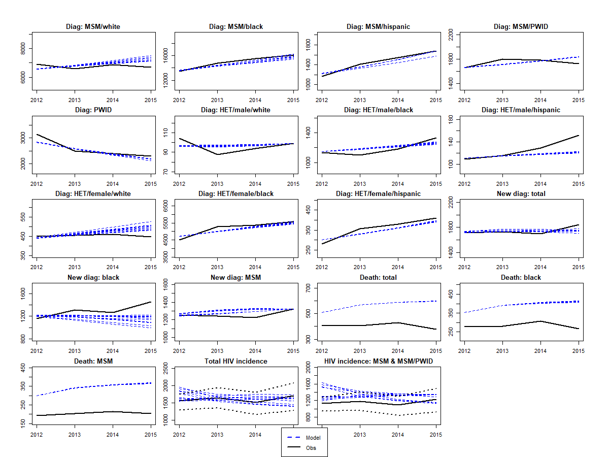
par | gender | ethnicity | risk | sexual.intensity | cd4 | Calib1 | Calib2 | Calib3 | Calib4 | Calib5 | Calib6 | Calib7 | Calib8 | Calib9 | Calib10 | pe | lower | upper
ass.eO | na | b | na | high | na | 0.77529993187 | 0.77469164262 | 0.77529910182 | 0.7728971557 | 0.77436877452 | 0.77470005795 | 0.77529963791 | 0.77528021973 | 0.7752997925 | 0.77523687623 | 0.668 | 0.560 | 0.775
epsilonS | na | na | na | na | na | 0.76 | 0.75982260669 | 0.75990165627 | 0.75999950202 | 0.7599967171 | 0.75952178703 | 0.75977506307 | 0.75999700251 | 0.75939835242 | 0.75881042342 | 0.68 | 0.590 | 0.76
kappa_H | na | na | na | na | na | 0.57000016529 | 0.90828301804 | 0.91 | 0.65537928788 | 0.90681114351 | 0.90321987549 | 0.90756662357 | 0.88760545154 | 0.57 | 0.58573131025 | 0.8 | 0.570 | 0.91
kappa_M | na | na | na | na | na | 0.79199997991 | 0.79173105732 | 0.78548059661 | 0.79017047695 | 0.79 | 0.58232123232 | 0.78918763989 | 0.79198781615 | 0.79199991371 | 0.7904992148 | 0.705 | 0.582 | 0.792
mor_I2 | na | na | na | na | na | 0.00030557312439 | 0.00030616561173 | 0.00030585111957 | 0.000305577973 | 0.0003 | 0.0003055132694 | 0.00030551571249 | 0.00030562966375 | 0.00030550887821 | 0.00030550887902 | 0.0006 | 0.0003 | 0.0047
mor_I3 | na | na | na | na | na | 0.0037996537815 | 0.0037996540927 | 0.0037996537039 | 0.0037996536682 | 0.0038 | 0.0037996558944 | 0.003800201886 | 0.0037996537395 | 0.0037996536584 | 0.0037996542815 | 0.0072 | 0.0038 | 0.0128
pwid_mor2 | na | na | na | na | na | 1.1803263804 | 1.1872775441 | 1.18 | 1.1800000001 | 1.18 | 1.197181611 | 1.1800002937 | 1.1817441816 | 1.18 | 1.1804573113 | 1.59 | 1.18 | 6.1
pwid_mor3 | na | na | na | na | na | 1.1802575969 | 1.1824843129 | 1.18 | 1.18 | 1.18 | 1.1833871244 | 1.1800064927 | 1.1800956998 | 1.18 | 1.1800791703 | 1.59 | 1.18 | 6.10
noG | m | b | het | high | na | 1.0483313854 | 1.0372155613 | 1.0483333333 | 1.0449487325 | 1.05 | 1.0471217881 | 1.0478373116 | 1.0357619806 | 1.0459852978 | 1.0472351776 | 0.633 | 0.213 | 1.05
noG | m | w | het | high | na | 0.55783062515 | 0.7908330545 | 0.54947152268 | 0.68293051072 | 0.76 | 0.79080459132 | 0.5491673922 | 0.54944315547 | 0.79083333333 | 0.55040001575 | 0.670 | 0.549 | 0.79
noG | m | w | msm | low | na | 0.014320652174 | 0.014321029948 | 0.014320696378 | 0.014320652174 | 0.014 | 0.014328410991 | 0.014323557187 | 0.014320652174 | 0.014320652174 | 0.014320652721 | 0.022 | 0.0143 | 0.03
noG | m | b | msm | high | na | 0.014975845412 | 0.1493923196 | 0.14975845138 | 0.014981779844 | 0.149 | 0.12806825112 | 0.020572504054 | 0.14975845411 | 0.14975845411 | 0.14592415515 | 0.079 | 0.0150 | 0.15
noG | f | b | het | high | na | 1.0183327036 | 1.0156747783 | 1.0106360591 | 1.0180222272 | 1.018 | 1.0183216938 | 1.0143075906 | 1.018333333 | 1.0182841126 | 1.0122711728 | 0.545 | 0.0750 | 1.02
noG | f | w | het | high | na | 0.56808082932 | 0.57008084229 | 0.74651701205 | 0.56666666768 | 0.567 | 0.56666676351 | 0.56737540621 | 0.56700363878 | 0.56684178875 | 0.56718508743 | 0.657 | 0.5667 | 0.75
noG.pwid | na | na | na | na | na | 0.10009976704 | 1.9974354694 | 0.10000001725 | 0.10004274185 | 0.101 | 0.10225653851 | 0.10454371767 | 1.9464858535 | 0.10000156671 | 0.10015510009 | 0.40 | 0.10 | 2.00
nsG | m | b | msm | high | na | 0.91247852347 | 1.7964590727 | 1.799997572 | 1.7991234159 | 1.1716474703 | 0.83818969924 | 0.48310242888 | 0.29402105956 | 1.8 | 1.7784225257 | 0.457 | 0.294 | 1.800
nsG | m | w | msm | high | na | 0.20335157869 | 0.20448364609 | 0.20333334579 | 0.20333451913 | 0.20338322715 | 0.20333333428 | 0.20378037933 | 0.20335093816 | 0.20333333333 | 0.20333882314 | 0.802 | 0.203 | 1.797
nsG | m | h | msm | high | na | 3.69E-01 | 0.47730696402 | 0.49300902172 | 0.20750000002 | 0.40568783559 | 0.34591821956 | 0.32163502155 | 0.29800108695 | 0.4929257055 | 0.45897658069 | 0.720 | 0.208 | 1.667
sigmaO.FM | na | na | na | na | 1 | 0.0050477011749 | 0.0050544750749 | 0.0050243073468 | 0.0050002336961 | 0.0061712711427 | 0.018228677408 | 0.0051091561836 | 0.0050091767089 | 0.0050000038956 | 0.0050000001419 | 0.015 | 0.005 | 0.07
sigmaO.FM | na | na | na | na | 2 | 0.069957955161 | 0.029277089031 | 0.07 | 0.005007392422 | 0.017466565391 | 0.038612112223 | 0.020635935152 | 0.069053230779 | 0.07 | 0.051532299965 | 0.025 | 0.005 | 0.07
sigmaO.FM | na | na | na | na | 3 | 0.017556172805 | 0.038119010239 | 0.068789165602 | 0.13999995875 | 0.11604367118 | 0.053213004962 | 0.13999254587 | 0.013208304126 | 0.012577727958 | 0.012517726383 | 0.05 | 0.0125 | 0.14
sigmaO.MF | na | na | na | na | 1 | 0.020231826769 | 0.022770120155 | 0.020000001217 | 0.02000080093 | 0.023231737745 | 0.02000731096 | 0.020005685589 | 0.020000278048 | 0.022305603738 | 0.020073030471 | 0.03 | 0.02 | 0.07
sigmaO.MF | na | na | na | na | 2 | 0.020050667249 | 0.044465953185 | 0.020012881624 | 0.069999887707 | 0.046375974848 | 0.069988079703 | 0.02013101979 | 0.047493565014 | 0.02 | 0.063917940014 | 0.05 | 0.02 | 0.07
sigmaO.MF | na | na | na | na | 3 | 0.078750647972 | 0.052552435788 | 0.065027161371 | 0.050000000042 | 0.050085598488 | 0.050034474709 | 0.050297099582 | 0.050063183514 | 0.05 | 0.050006592777 | 0.1 | 0.05 | 0.14
sigmaS | na | na | na | na | 1 | 0.025049465119 | 0.027322401521 | 0.028408583773 | 0.025000004695 | 0.02568448209 | 0.025011182772 | 0.025008847619 | 0.096954153489 | 0.025000000001 | 0.029642145724 | 0.045 | 0.025 | 0.1
sigmaS | na | na | na | na | 2 | 0.030939347145 | 0.045016394861 | 0.066992871415 | 0.072465724113 | 0.100 | 0.027415328509 | 0.099292057726 | 0.09987811166 | 0.025 | 0.025002116208 | 0.065 | 0.025 | 0.1
sigmaS | na | na | na | na | 3 | 0.2 | 0.050173258489 | 0.050011775138 | 0.050130560461 | 0.050016402309 | 0.19999518492 | 0.19999971746 | 0.19713791017 | 0.12528203778 | 0.050013704908 | 0.125 | 0.05 | 0.2
tau | na | na | na | na | 1 | 0.009199964694 | 0.0091994410603 | 0.0091999446588 | 0.0091999980454 | 0.01 | 0.0091998002552 | 0.0091999999998 | 0.0091999396422 | 0.0014 | 0.0091999985635 | 0.003 | 0.0014 | 0.0092
theta.ai | na | na | na | na | na | 0.99987613953 | 0.1474237413 | 0.14978293986 | 0.14789992068 | 1.00 | 0.14717798972 | 0.14706052044 | 0.14705889417 | 0.14705882809 | 0.14705882353 | 0.588235294 | 0.147 | 1
trans.acute | na | na | na | na | na | 0.7923841798 | 2.9530135486 | 0.79000627336 | 0.7903679432 | 0.81 | 0.7911517643 | 2.0340275538 | 0.79006359537 | 0.79 | 4.2702313553 | 5.3 | 0.79 | 10
uio | m | w | het | high | na | 0.50169996212 | 0.47380908288 | 0.50169963535 | 0.50166424202 | 0.50 | 0.50110221264 | 0.50167571365 | 0.49991698786 | 0.5017 | 0.12810800219 | 0.3149 | 0.1281 | 0.5017
psi.slope | na | na | na | na | na | 0.099999971276 | 0.09998885033 | 0.099181574891 | 0.099999999745 | 0.094494370982 | 0.099688249048 | 0.099927488481 | 0.099946016234 | 0.099999999999 | 0.099988241052 | 0.05 | 0 | 0.1

 |  |  |  | GoF | af_calib | 0.094996098838 | 0.086324125727 | 0.086882299468 | 0.08811177731 | 0.089414727713 | 0.094262704843 | 0.094270676695 | 0.096525140461 | 0.090434255549 | 0.085258704769

BAL
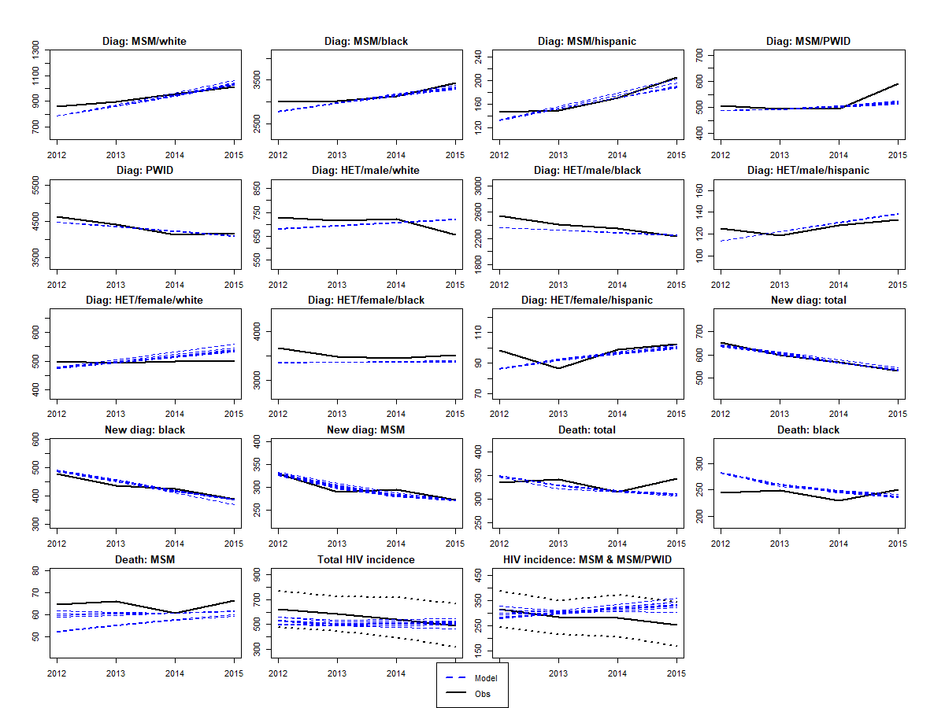
par | gender | ethnicity | risk | sexual.intensity | cd4 | Calib1 | Calib2 | Calib3 | Calib4 | Calib5 | Calib6 | Calib7 | Calib8 | Calib9 | Calib10 | pe | lower | upper
d | na | na | na | na | na | 15.185602614 | 29.454225807 | 15.000040198 | 15.000021865 | 15.47165428 | 15.001803777 | 15.00000001 | 15 | 15.000000155 | 18.321897489 | 30 | 15 | 60
delta_I | na | na | na | na | na | 0.89138579782 | 0.8990776272 | 0.89995412105 | 0.8999999926 | 0.76139860323 | 0.89967678154 | 0.10021975252 | 0.89999999981 | 0.87968999415 | 0.32860956103 | 0.5 | 0.1 | 0.9
delta_sex | na | na | na | na | na | 0.95998435552 | 0.95975531689 | 0.95999998624 | 0.94081537665 | 0.85827608877 | 0.95996784983 | 0.80063571032 | 0.959691853 | 0.96 | 0.85286212792 | 0.91 | 0.79 | 0.96
epsilonS | na | na | na | na | na | 0.75746726185 | 0.75997460939 | 0.75999859811 | 0.75018804595 | 0.75947754903 | 0.75999850985 | 0.75766419823 | 0.76 | 0.59 | 0.70736240993 | 0.68 | 0.59 | 0.76
kappa_M | na | na | na | na | na | 0.58353055074 | 0.79175620642 | 0.58982246876 | 0.61904191058 | 0.72652840321 | 0.79199998746 | 0.79070956136 | 0.58200001167 | 0.58272268028 | 0.58418826771 | 0.705 | 0.582 | 0.792
mor_I2 | na | na | na | na | na | 0.0036705536248 | 0.00030550992306 | 0.0036498109802 | 0.00031282891182 | 0.0025451305082 | 0.0028574830634 | 0.0031489006653 | 0.0036660228001 | 0.0031824381805 | 0.0036546699063 | 0.0006 | 0.0003 | 0.0047
mor_I3 | na | na | na | na | na | 0.0037996593057 | 0.009249042373 | 0.0038241196582 | 0.009208871584 | 0.0056542009297 | 0.0051294953794 | 0.004647169204 | 0.0037996536647 | 0.0045545517971 | 0.0038197328413 | 0.0072 | 0.0038 | 0.0128
pwid_mor2 | na | na | na | na | na | 1.18 | 1.2262117424 | 1.1800787818 | 1.2499341457 | 1.181115239 | 1.1800306016 | 1.1800005506 | 1.1800000382 | 1.1800184986 | 1.1801699208 | 1.59 | 1.18 | 6.1
pwid_mor3 | na | na | na | na | na | 1.1800220278 | 1.1800624784 | 1.18 | 1.1820560683 | 1.1801562343 | 1.1800000002 | 1.1800016622 | 1.18 | 1.18 | 1.1800009896 | 1.59 | 1.18 | 6.1
nsG | m | b | msm | high | na | 1.4946236548 | 1.4945368927 | 1.4945243836 | 1.4946158695 | 1.4945129452 | 1.4946129952 | 1.4946130494 | 1.4946236559 | 1.4946236559 | 1.4763790663 | 0.665 | 0.294 | 1.495
nsG | m | b | msm | low | na | 0.13262324253 | 0.13167467797 | 0.1591323567 | 0.29416658818 | 0.13455641922 | 0.131700228 | 0.29416666663 | 0.15338153668 | 0.13167064516 | 0.13200683587 | 0.213 | 0.132 | 0.294
nsG | m | h | msm | high | na | 0.35017731409 | 0.3818230717 | 0.43633361978 | 0.32899315995 | 0.44143752953 | 0.37305781803 | 0.3627365747 | 0.51928851675 | 0.38880148443 | 0.36913738621 | 0.932 | 0.208 | 1.667
nsG | m | w | msm | high | na | 0.20546855029 | 0.20333375468 | 0.20333333672 | 0.20335534706 | 0.20333368603 | 0.2033904448 | 0.2040929985 | 0.20333436202 | 0.20333333349 | 0.20333812969 | 0.904 | 0.203 | 3.019
nsG | m | w | msm | low | na | 1.48E-01 | 1.48E-01 | 2.03E-01 | 1.44E-01 | 0.14416844671 | 2.03E-01 | 1.44E-01 | 0.14416697182 | 1.45E-01 | 1.44E-01 | 0.174 | 0.144 | 0.203
s.multi | na | na | na | na | na | 0.89597200872 | 9.00E-01 | 9.00E-01 | 3.72E-01 | 9.00E-01 | 8.99E-01 | 0.89818916133 | 9.00E-01 | 9.00E-01 | 9.00E-01 | 0.5 | 0.1 | 0.9
sigmaO.MF | na | na | na | na | 1 | 0.020004550013 | 0.020677919501 | 0.020125152009 | 0.021629426124 | 0.020357750293 | 0.020008520983 | 0.07 | 0.020000801428 | 0.020076925593 | 0.020055018291 | 0.03 | 0.02 | 0.07
sigmaS | na | na | na | na | 1 | 0.025033550336 | 0.050893008309 | 0.025000139186 | 0.025793077535 | 0.0374997802 | 0.025000000652 | 0.081009527321 | 0.02500002549 | 0.02500000002 | 0.025009240728 | 0.045 | 0.025 | 0.1
sigmaS | na | na | na | na | 2 | 9.64E-02 | 0.099372842027 | 0.099963983918 | 0.084043543162 | 0.076765681672 | 0.099999913975 | 0.083913902672 | 0.099492435444 | 0.099969217102 | 0.098593823347 | 0.065 | 0.025 | 0.1
sigmaS | na | na | na | na | 3 | 0.050213514829 | 0.071173748795 | 0.050484273552 | 0.053488322875 | 0.05481694874 | 0.14949577971 | 0.052145000063 | 0.050000000469 | 0.050022144119 | 0.058468092687 | 0.125 | 0.05 | 0.2
tau | na | na | na | na | 1 | 0.0091999999221 | 0.0091901924104 | 0.0065961610379 | 0.0091343689805 | 0.0088429720848 | 0.0015908345414 | 0.0085121176594 | 0.0014 | 0.0091999960479 | 0.0014045851917 | 0.003 | 0.0014 | 0.0092
tau | na | na | na | na | 2 | 0.0016251634918 | 0.0030051846528 | 0.0092 | 0.0021338159343 | 0.0022778059558 | 0.0021602500597 | 0.0014046262266 | 0.0014 | 0.00140256318 | 0.0014958400273 | 0.004 | 0.0014 | 0.0092
tau | na | na | na | na | 3 | 0.0041021758392 | 0.019929489711 | 0.0041000014655 | 0.0041003259941 | 0.0050435704167 | 0.0041083012556 | 0.0041013603536 | 0.02 | 0.0041016179054 | 0.0055434012288 | 0.006 | 0.0041 | 0.02
theta.ai | na | na | na | na | na | 0.79645161867 | 0.14731678581 | 0.99505948509 | 0.96914794807 | 0.95175157903 | 0.79092589116 | 0.99177072835 | 0.99999930555 | 0.14721323055 | 0.147065396 | 0.588 | 0.147 | 1
trans.acute | na | na | na | na | na | 0.79461222963 | 0.80446246634 | 0.83344156523 | 3.7642136582 | 6.6867428721 | 0.7999703126 | 0.79149631434 | 0.79000000095 | 0.79024955375 | 0.8583442562 | 5.3 | 0.79 | 10
uis | m | b | msm | low | na | 0.2308023175 | 0.91829933125 | 0.91760094663 | 0.89733055366 | 0.89930486549 | 0.43505493955 | 0.88966322826 | 0.79721860392 | 0.91594674799 | 0.91822263627 | 0.574 | 0.230 | 0.919
uis | m | w | msm | high | na | 0.51945918062 | 0.51944184813 | 0.51847651539 | 0.51433691582 | 0.51945786615 | 0.51945130051 | 0.51945929605 | 0.51944054548 | 0.35017944561 | 0.35014280845 | 0.435 | 0.350 | 0.519
uis | m | b | msm | high | na | 0.36022963183 | 0.36316144857 | 0.36021322169 | 0.3798416295 | 0.4145631563 | 0.58113838572 | 0.5828290016 | 0.3602128676 | 0.36023172541 | 0.36038483286 | 0.472 | 0.360 | 0.583
uis | m | h | msm | high | na | 2.50E-01 | 4.71E-01 | 0.50784621768 | 2.57E-01 | 0.25002463948 | 5.08E-01 | 5.08E-01 | 5.08E-01 | 5.08E-01 | 3.96E-01 | 0.379 | 0.250 | 0.508
psi.slope | na | na | na | na | na | 2.78E-07 | 2.00E-07 | 2.03E-05 | 2.27E-03 | 0.0024307533961 | 1.56E-03 | 3.23E-05 | 1.40E-06 | 1.77E-07 | 1.29E-02 | 0.05 | 0 | 0.1
p1 | f | b | pwid | na | na | 0.86624712825 | 0.85792288048 | 0.8665168738 | 0.85766311902 | 0.8584032868 | 0.85639303377 | 0.85360466378 | 0.86571407917 | 0.86620460751 | 0.86634418345 | 0.610 | 0.273 | 0.867

 |  |  |  | GoF | af_calib | 0.033938073335 | 0.035764394648 | 0.034183987928 | 0.036394497113 | 0.034497743661 | 0.036762262026 | 0.036107057449 | 0.034374846228 | 0.034894886157 | 0.034416471043

MIA
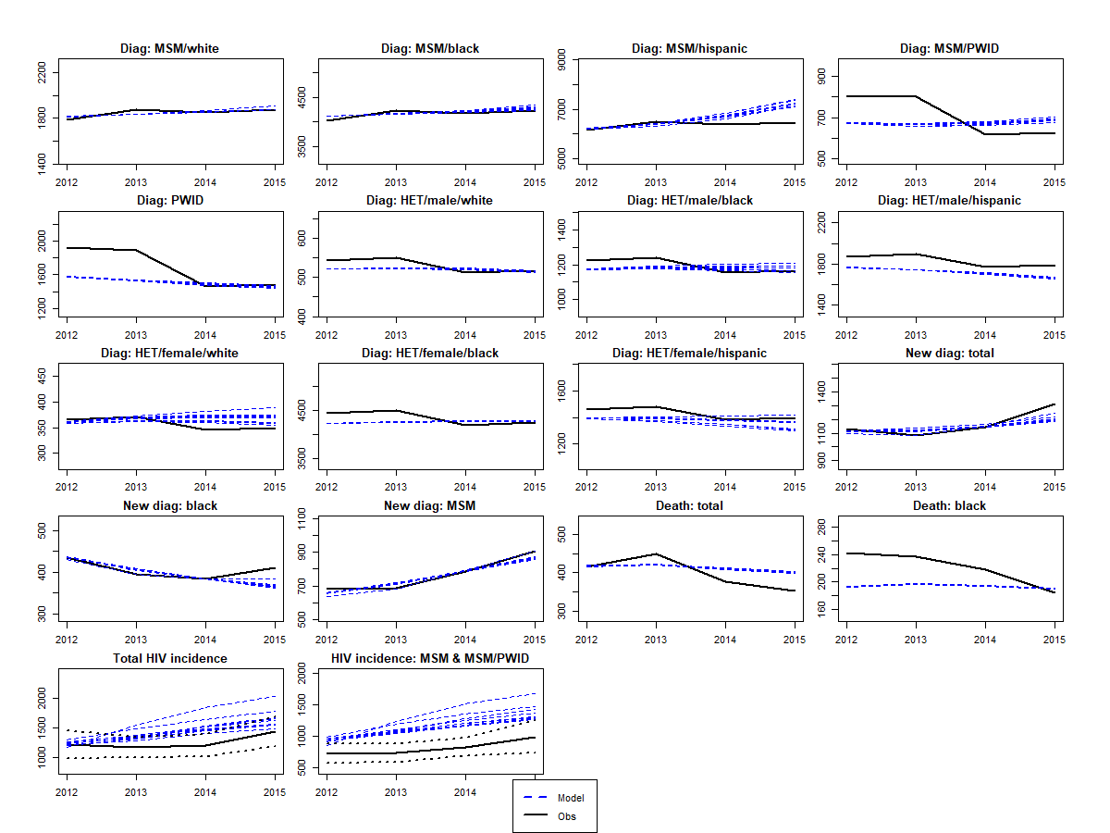
par | gender | ethnicity | risk | sexual.intensity | cd4 | Calib1 | Calib2 | Calib3 | Calib4 | Calib5 | Calib6 | Calib7 | Calib8 | Calib9 | Calib10 | pe | lower | upper
delta_sex | na | na | na | na | na | 0.95894324577 | 0.79022248542 | 0.92799641424 | 0.95473684843 | 0.8109673596 | 0.79 | 0.9344357143 | 0.89316363047 | 0.79000926484 | 0.816119716 | 0.91 | 0.79 | 0.96
epsilonS | na | na | na | na | na | 0.75783615867 | 0.75779187546 | 0.75997512427 | 0.75972884842 | 0.74918430839 | 0.74120009367 | 0.75168946221 | 0.75806339475 | 0.75982818121 | 0.75366908221 | 0.68 | 0.59 | 0.76
kappa_M | na | na | na | na | na | 0.79128038898 | 0.58307593277 | 0.78219509998 | 0.78445744917 | 0.73751940815 | 0.59844844209 | 0.77540350303 | 0.65204389985 | 0.64124640577 | 0.7870921085 | 0.705 | 0.582 | 0.792
mor_I2 | na | na | na | na | na | 0.00030560233493 | 0.00042459057041 | 0.00030694981013 | 0.0004779721889 | 0.00033273389192 | 0.00034748624289 | 0.00041427209474 | 0.00030551010431 | 0.00030571637141 | 0.00031512481009 | 0.0006392872 | 0.0003 | 0.0047
mor_I3 | na | na | na | na | na | 0.005086546252 | 0.0048204409142 | 0.0053311098019 | 0.0050460371597 | 0.0052737741062 | 0.005086761032 | 0.0051422398296 | 0.0053877799139 | 0.0053211636432 | 0.0051386026452 | 0.0071617316954 | 0.0038 | 0.0128
pwid_mor2 | na | na | na | na | na | 6.0993885457 | 6.097986257 | 1.1804032248 | 1.1924539451 | 1.1800009215 | 4.3772564431 | 1.1818162431 | 1.2253568343 | 1.1803784049 | 1.9974769213 | 1.5875061707 | 1.18 | 6.1
pwid_mor3 | na | na | na | na | na | 1.185846378 | 1.1823818163 | 1.1802754651 | 1.1858454091 | 1.1818046258 | 1.1800118559 | 1.183476172 | 1.1820188868 | 1.2006392917 | 1.4033100112 | 1.5875061707 | 1.18 | 6.1
noG | m | h | msm | high | na | 0.15949717358 | 0.15950013564 | 0.15950601683 | 0.15934989165 | 0.15950639854 | 0.15950639854 | 0.15932245071 | 0.15292829398 | 0.12402323941 | 0.13979156315 | 0.071907373553 | 0.01 | 0.2
noG | m | w | msm | high | na | 0.052703227597 | 0.059523311844 | 0.012900510252 | 0.059515011754 | 0.059512941357 | 0.051164804615 | 0.031844590256 | 0.041208045892 | 0.014411359985 | 0.025053237995 | 0.026360544218 | 0.01 | 0.1
nsG | m | b | msm | high | na | 2.254286979 | 1.7570527592 | 2.292664628 | 2.2657296824 | 1.587047373 | 0.88884641454 | 1.8209272634 | 1.336903635 | 1.707815461 | 1.8110988821 | 1.057568438 | 0.294 | 2.300
nsG | m | h | msm | high | na | 1.8439187593 | 1.4751037647 | 1.5701986102 | 1.7094714689 | 1.0724043202 | 0.50115670192 | 1.2335069999 | 0.97954650189 | 1.4027923953 | 1.3987343597 | 1.0391529555 | 0.208 | 2.460
nsG | m | w | msm | high | na | 0.48277120137 | 0.39400721344 | 0.45537768563 | 0.47928259228 | 0.28464574201 | 0.20336037127 | 0.32488065389 | 0.28653608237 | 0.44399945583 | 0.38311044903 | 1.2950680272 | 0.203 | 3.019
sigmaO.FM | na | na | na | na | 1 | 0.0050365182216 | 0.037567314628 | 0.0080788839113 | 0.0050771294472 | 0.0050064704535 | 0.0051547219118 | 0.0050203393181 | 0.0051405714295 | 0.0057964794903 | 0.013747937754 | 0.015 | 0.005 | 0.07
sigmaO.FM | na | na | na | na | 3 | 0.13991366584 | 0.043426146472 | 0.06059994395 | 0.11468921591 | 0.057513542492 | 0.050946966186 | 0.065291823 | 0.11295639898 | 0.073159843435 | 0.068848045157 | 0.05 | 0.0125 | 0.14
sigmaO.MF | na | na | na | na | 1 | 0.069349987619 | 0.061078808196 | 0.069998635694 | 0.07 | 0.069998482348 | 0.069999999997 | 0.06997667005 | 0.068065855908 | 0.069908226965 | 0.03310059937 | 0.03 | 0.02 | 0.07
sigmaS | na | na | na | na | 1 | 0.038137518392 | 0.025000602801 | 0.025000484583 | 0.041567824923 | 0.04052751476 | 0.099667321995 | 0.031014502862 | 0.041519066882 | 0.029061892528 | 0.032248654298 | 0.045 | 0.025 | 0.1
sigmaS | na | na | na | na | 2 | 0.099999596115 | 0.099999910062 | 0.099916535738 | 0.097453353837 | 0.099781315349 | 0.053584896668 | 0.099990774665 | 0.099997817587 | 0.078893767227 | 0.091336446063 | 0.065 | 0.025 | 0.1
sigmaS | na | na | na | na | 3 | 5.00E-02 | 0.050024312171 | 0.050001639519 | 0.05011467456 | 0.050047471405 | 0.050119408568 | 0.050055652682 | 0.050037938921 | 0.050884327313 | 0.051085196267 | 0.125 | 0.05 | 0.2
tau | na | na | na | na | 1 | 0.0091880998255 | 0.0091999997081 | 0.0091999604059 | 0.0091958222991 | 0.0091999999997 | 0.0088896309965 | 0.0091569559853 | 0.0091858094317 | 0.0091950352876 | 0.0091595385128 | 0.003 | 0.0014 | 0.0092
theta.ai | na | na | na | na | na | 0.99866224989 | 0.99138951584 | 0.14705923332 | 0.81522030812 | 0.51768464071 | 0.17022134314 | 0.63497276813 | 0.70429898249 | 0.15343639813 | 0.97831892446 | 0.588235294 | 0.147 | 1
trans.acute | na | na | na | na | na | 1.2461894637 | 0.79030647517 | 3.0552603408 | 2.1866196452 | 6.6302206898 | 4.9227053533 | 8.9803058858 | 9.3297360886 | 3.7501743334 | 9.9534088255 | 5.3 | 0.79 | 10
psi.slope | na | na | na | na | na | 0.099999999991 | 0.098277100842 | 0.095682105901 | 0.092398197627 | 0.081774413612 | 0.035045233564 | 0.099999778477 | 0.099866483658 | 0.053050807394 | 0.099977722849 | 0.05 | 0 | 0.1
uis | m | b | msm | low | na | 0.89677859302 | 0.81204951671 | 0.79929444952 | 0.91145190412 | 0.5878741838 | 0.91848933255 | 0.72381006433 | 0.68087612716 | 0.25090208371 | 0.89229438697 | 0.5744 | 0.2303 | 0.9185
uis | m | h | msm | low | na | 0.88785988718 | 0.3961 | 0.41139695196 | 0.88791743487 | 0.39610027917 | 0.39673360432 | 0.42424305626 | 0.39673891898 | 0.39628145402 | 0.74583000148 | 0.6421 | 0.3961 | 0.888
uis | m | b | msm | high | na | 0.54327389731 | 0.41143438593 | 0.49591036843 | 0.54086294277 | 0.517741105 | 0.50673046804 | 0.50470906633 | 0.52583644989 | 0.4179680784 | 0.45495045674 | 0.47727272727 | 0.41126943182 | 0.54327602273
uis | m | h | msm | high | na | 0.41550296563 | 0.41487885668 | 0.39419326016 | 0.4154753498 | 0.41445708339 | 0.41550986616 | 0.40375190164 | 0.36410653109 | 0.41384087607 | 0.41486367047 | 0.37704918033 | 0.33858849354 | 0.41550986712
uis | m | w | msm | high | na | 0.52000013694 | 0.51996003508 | 0.43395119404 | 0.51384751352 | 0.39846672911 | 0.44157244295 | 0.35086721929 | 0.49865562067 | 0.50370558315 | 0.46618491307 | 0.43511450382 | 0.35021553495 | 0.52001347268

 |  |  |  | GoF | af_calib | 0.048424779106 | 0.047176107547 | 0.046197362298 | 0.048195316258 | 0.046350727418 | 0.041070736125 | 0.046779408312 | 0.046688726853 | 0.045537057467 | 0.048221275256

SEA
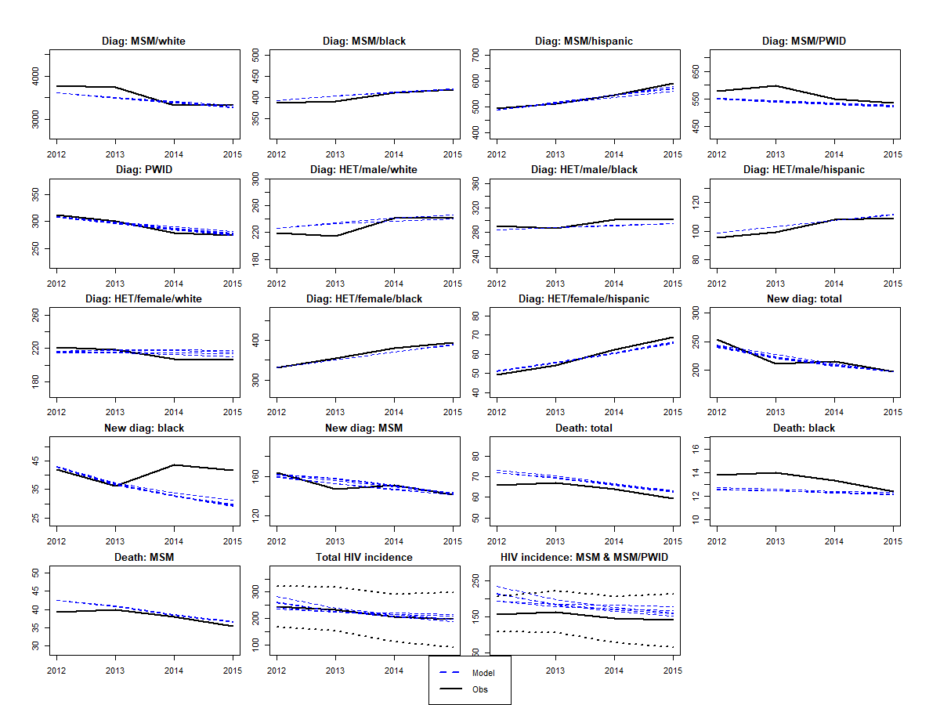
par | gender | ethnicity | risk | sexual.intensity | cd4 | Calib1 | Calib2 | Calib3 | Calib4 | Calib5 | Calib6 | Calib7 | Calib8 | Calib9 | Calib10 | pe | lower | upper
d | na | na | na | na | na | 21.687965431 | 59.689879798 | 21.6080606 | 39.499936618 | 40.340182234 |  |  |  |  |  | 30 | 15 | 60
delta_sex | na | na | na | na | na | 0.794 | 0.797 | 0.875 | 0.802 | 0.801 |  |  |  |  |  | 0.91 | 0.79 | 0.96
eff.ssp | na | na | na | na | na | 0.39413147012 | 0.56244345828 | 0.31600023068 | 0.43012699966 | 0.22535139278 |  |  |  |  |  | 0.42 | 0.22 | 0.81
epsilonS | na | na | na | na | na | 0.61475581326 | 0.59000000365 | 0.65314317794 | 0.7599999999 | 0.75622634321 |  |  |  |  |  | 0.68 | 0.59 | 0.76
kappa_H | na | na | na | na | na | 0.57061407782 | 0.90999998637 | 0.73883968458 | 0.57000086423 | 0.57018130707 |  |  |  |  |  | 0.8 | 0.57 | 0.91
kappa_M | na | na | na | na | na | 0.66317439639 | 0.58201339177 | 0.60995980946 | 0.58200048697 | 0.77629013402 |  |  |  |  |  | 0.705 | 0.582 | 0.792
mor_I2 | na | na | na | na | na | 0.00030551504627 | 0.00030551033376 | 0.00030994264804 | 0.00030550897008 | 0.00030720330178 |  |  |  |  |  | 0.0006 | 0.0003 | 0.0047
mor_I3 | na | na | na | na | na | 0.0037997168671 | 0.0037996536584 | 0.0038051785332 | 0.0037996536584 | 0.0038004276958 |  |  |  |  |  | 0.0072 | 0.0038 | 0.0128
pwid_mor2 | na | na | na | na | na | 1.1800228083 | 6.0540791081 | 1.4660844053 | 1.1800085544 | 1.1827537896 |  |  |  |  |  | 1.59 | 1.18 | 6.1
pwid_mor3 | na | na | na | na | na | 1.1806977314 | 1.1819160701 | 1.1832478594 | 1.1800006775 | 1.1802470404 |  |  |  |  |  | 1.59 | 1.18 | 6.1
noG | m | w | msm | high | na | 0.0087793806569 | 0.066218057712 | 0.0089035812901 | 0.0086863100086 | 0.0088718621731 |  |  |  |  |  | 0.042 | 0.01 | 0.1
noG | f | h | het | high | na | 0.76373785834 | 0.75677903217 | 0.75542681635 | 0.76666666667 | 0.76517969693 |  |  |  |  |  | 0.626 | 0.49 | 0.8
noG.pwid | na | na | na | na | na | 0.13548053525 | 0.20402956229 | 1.0392684015 | 0.19780000148 | 1.9999425848 |  |  |  |  |  | 0.40 | 0.10 | 2.00
nsG | m | b | msm | high | na | 0.34348844075 | 0.40374317728 | 0.56381646109 | 0.39213016503 | 0.43375881023 |  |  |  |  |  | 0.558 | 0.294 | 1.667
nsG | m | h | msm | high | na | 0.70807114717 | 0.58766590462 | 0.60052640527 | 0.64640960009 | 7.46E-01 |  |  |  |  |  | 0.757 | 0.208 | 1.823
nsG | m | w | msm | high | na | 0.30755754295 | 0.20699525376 | 0.57991766363 | 0.26478299509 | 2.11E-01 |  |  |  |  |  | 0.669 | 0.203 | 1.488
nsG | m | w | msm | low | na | 0.1481617143 | 0.15647978633 | 0.15203120765 | 0.20333332107 | 0.17559046307 |  |  |  |  |  | 0.174 | 0.144 | 0.203
s.multi | na | na | na | na | na | 1.04E-01 | 0.84912872985 | 0.22097531062 | 0.1000000016 | 0.50549722845 |  |  |  |  |  | 0.5 | 0.1 | 0.9
sigmaO.FM | na | na | na | na | 1 | 0.039439248919 | 0.033156327763 | 0.013775977643 | 0.0050159155216 | 0.026579711463 |  |  |  |  |  | 0.015 | 0.005 | 0.07
sigmaO.MF | na | na | na | na | 1 | 0.020001540481 | 0.023135873921 | 0.044269384069 | 0.060540046695 | 0.020111696038 |  |  |  |  |  | 0.03 | 0.02 | 0.07
sigmaS | na | na | na | na | 1 | 0.039374453533 | 0.089245691945 | 0.03034345793 | 0.056128462024 | 0.099974728559 |  |  |  |  |  | 0.045 | 0.025 | 0.1
sigmaS | na | na | na | na | 2 | 0.058431608491 | 0.088690540963 | 0.025002376203 | 0.025265636743 | 0.099999478805 |  |  |  |  |  | 0.065 | 0.025 | 0.1
sigmaS | na | na | na | na | 3 | 0.16509141607 | 0.051505472714 | 0.1462155074 | 0.19951574907 | 0.05926833607 |  |  |  |  |  | 0.125 | 0.05 | 0.2
tau | na | na | na | na | 1 | 0.0091999815028 | 0.0091999530824 | 0.0091997821364 | 0.0015333072991 | 0.0025675654855 |  |  |  |  |  | 0.003 | 0.0014 | 0.0092
theta.ai | na | na | na | na | na | 0.16299615208 | 0.99999296787 | 0.59090930913 | 0.14705882353 | 0.60252100534 |  |  |  |  |  | 0.59 | 0.147 | 1
trans.acute | na | na | na | na | na | 0.87160876262 | 3.135664512 | 9.9846628058 | 0.79046696595 | 3.6425342785 |  |  |  |  |  | 5.3 | 0.79 | 10
uis | m | w | msm | high | na | 0.3493932292 | 0.28083786685 | 0.34323832749 | 0.35501564629 | 0.34533935023 |  |  |  |  |  | 0.318 | 0.281 | 0.355
uis | m | b | msm | high | na | 0.37470275398 | 0.57928788585 | 0.45510651466 | 0.35132336945 | 5.21E-01 |  |  |  |  |  | 0.466 | 0.351 | 0.580
uis | m | h | msm | high | na | 0.36096456339 | 0.36758554751 | 0.32981931964 | 0.21052768409 | 3.68E-01 |  |  |  |  |  | 0.289 | 0.211 | 0.368
uis | m | w | msm | low | na | 0.23073625457 | 0.41579930899 | 0.4336417967 | 0.23621374103 | 0.26364927371 |  |  |  |  |  | 0.333 | 0.229 | 0.437
psi.slope | na | na | na | na | na | 0.0065268279964 | 0.00077618672901 | 0.0023341277582 | 9.082690654E-06 | 0.00017348643424 |  |  |  |  |  | 0.05 | 0 | 0.1

 |  |  |  | GoF | af_calib | 0.031642093195 | 0.032771106144 | 0.032941076333 | 0.032254088259 | 0.032414007482

